Cover
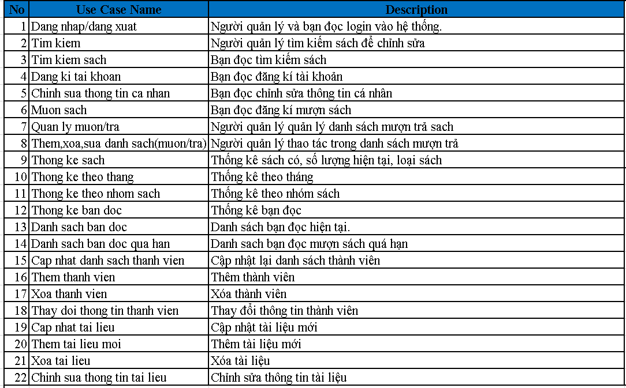 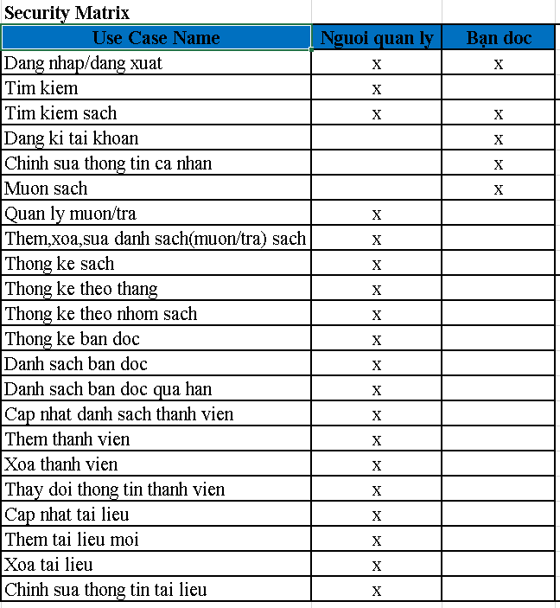 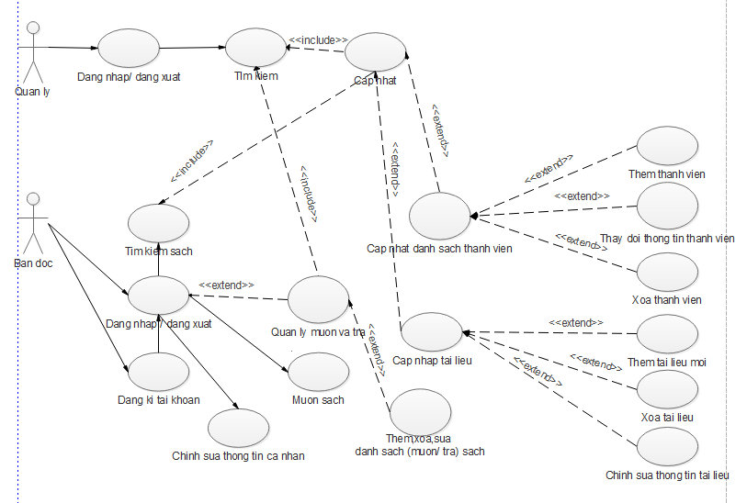
Web quản lý thư viện |  |  |  | Created Date
 |  |  |  | 2016-04-10

1.System overview
Cung cấp các chức năng nhằm quản lý thư viện môt cách hiệu quả cho người quản lý hay bạn đọc. Ngoài các chức năng cơ bản như tìm kiếm, đăng nhập, đăng xuất, xem, mượn một cách nhanh chóng … Ngoài ra hệ thống còn cung cấp thống kê theo danh sách, theo tháng, giúp người quản lý đơn giản công việc.

2.Từ viết tắt, định nghĩa.

 | NO | Abbreviation | Description
 | 1
 | 2

3.Activity Diagram
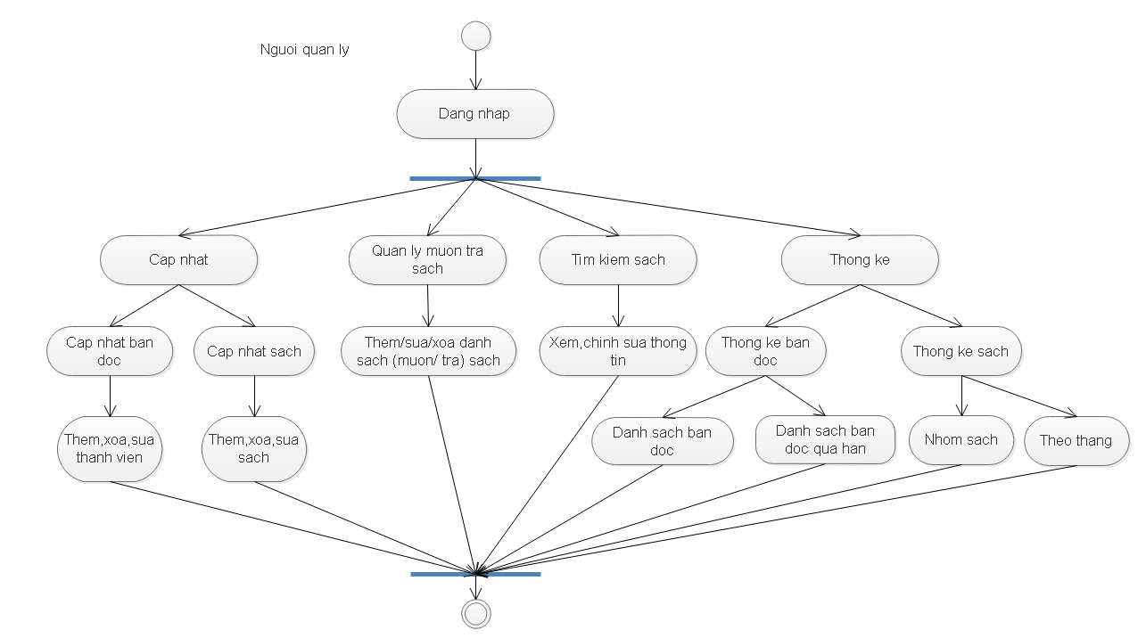 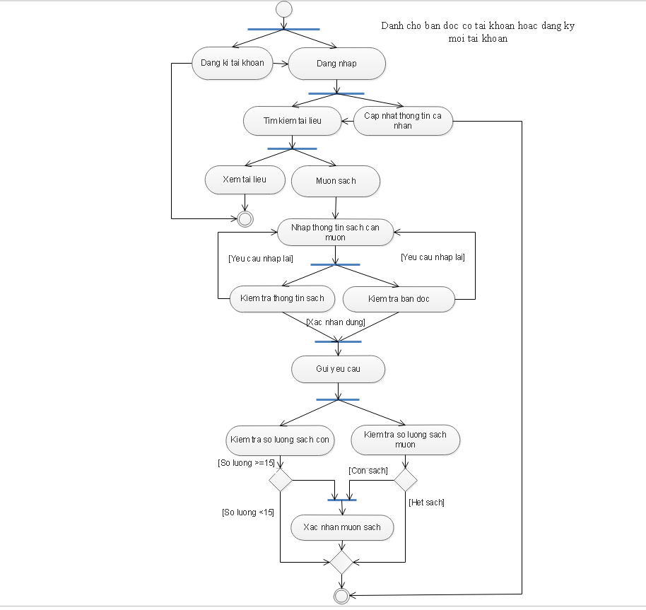 Tổng quan hoạt động của hệ thống.

4. UC Diagram

